에딩_밀키웨이 제안 및 견적서
에딩 밀키웨이 시리즈 공동구매 제안서
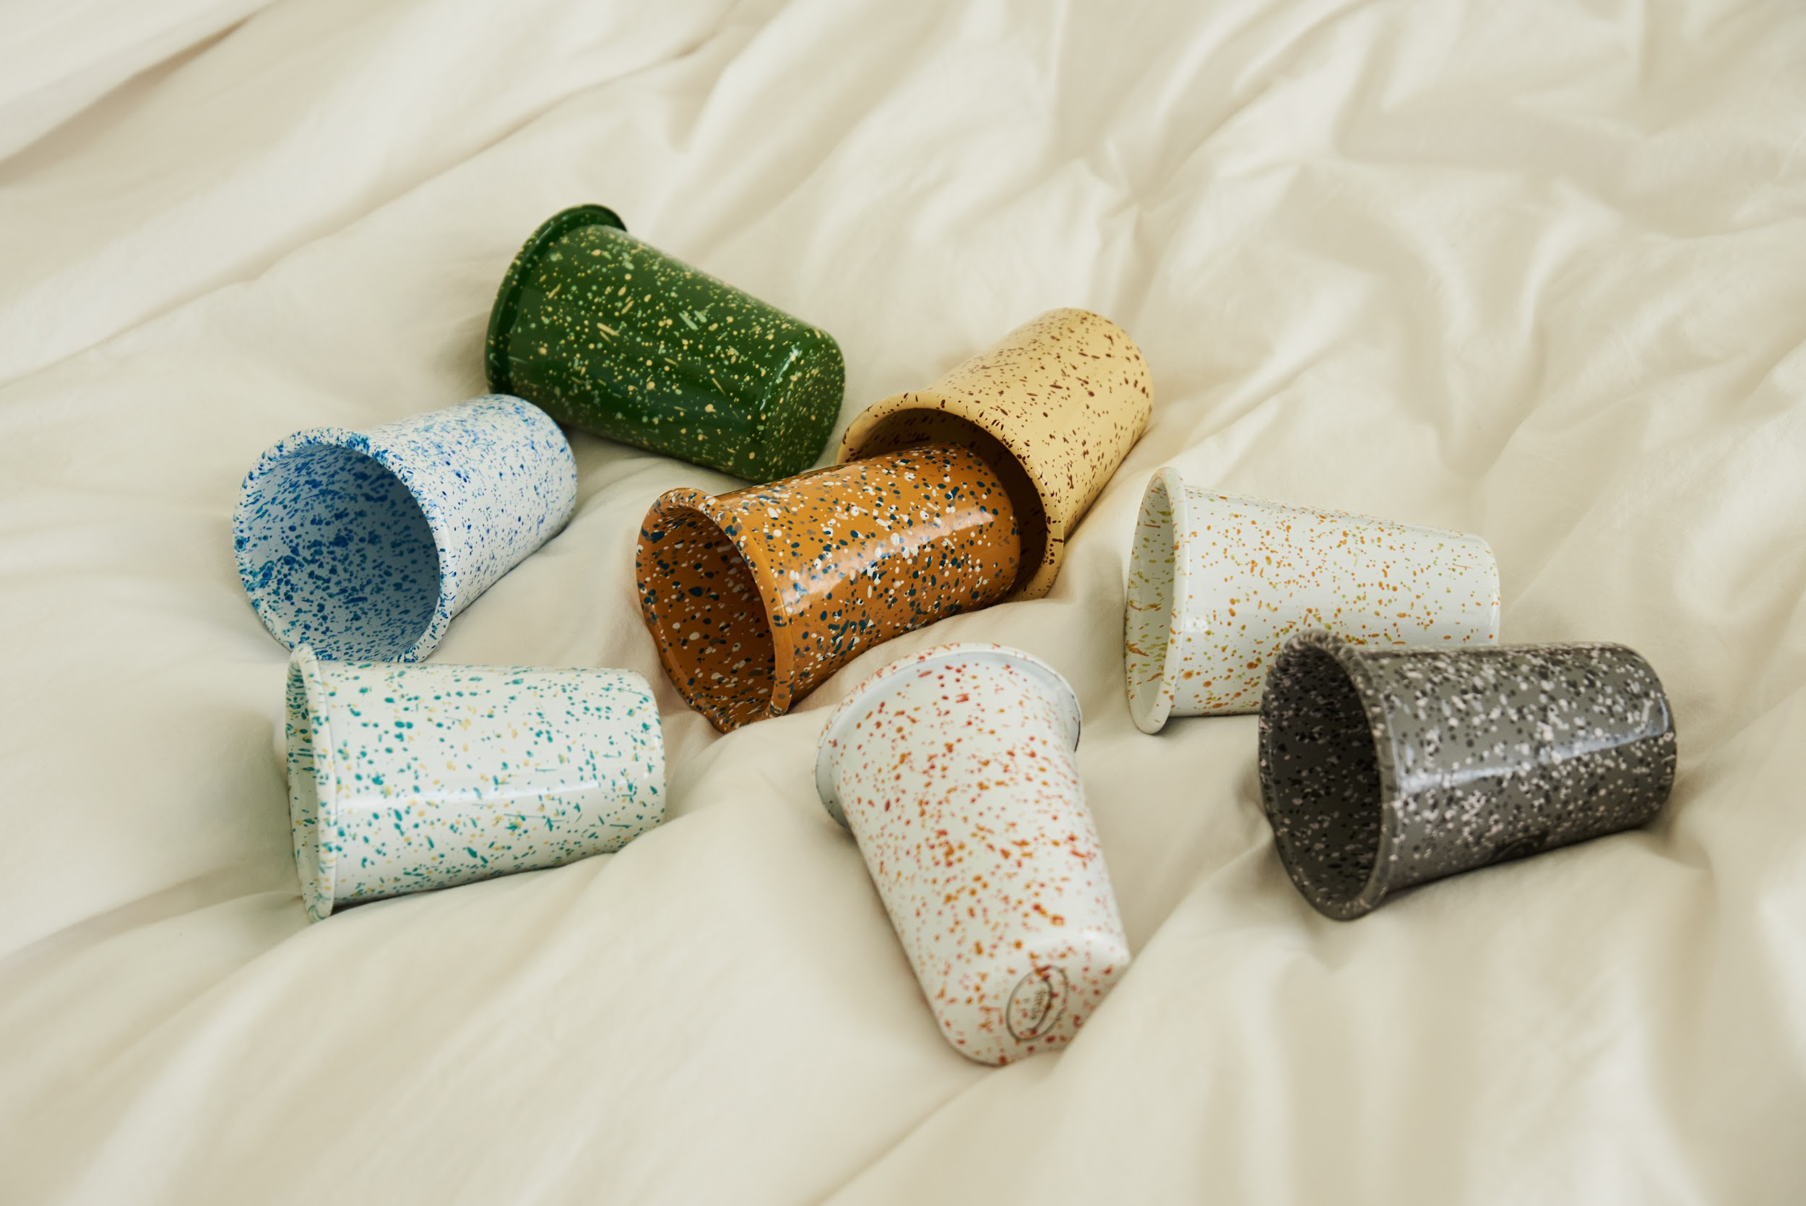 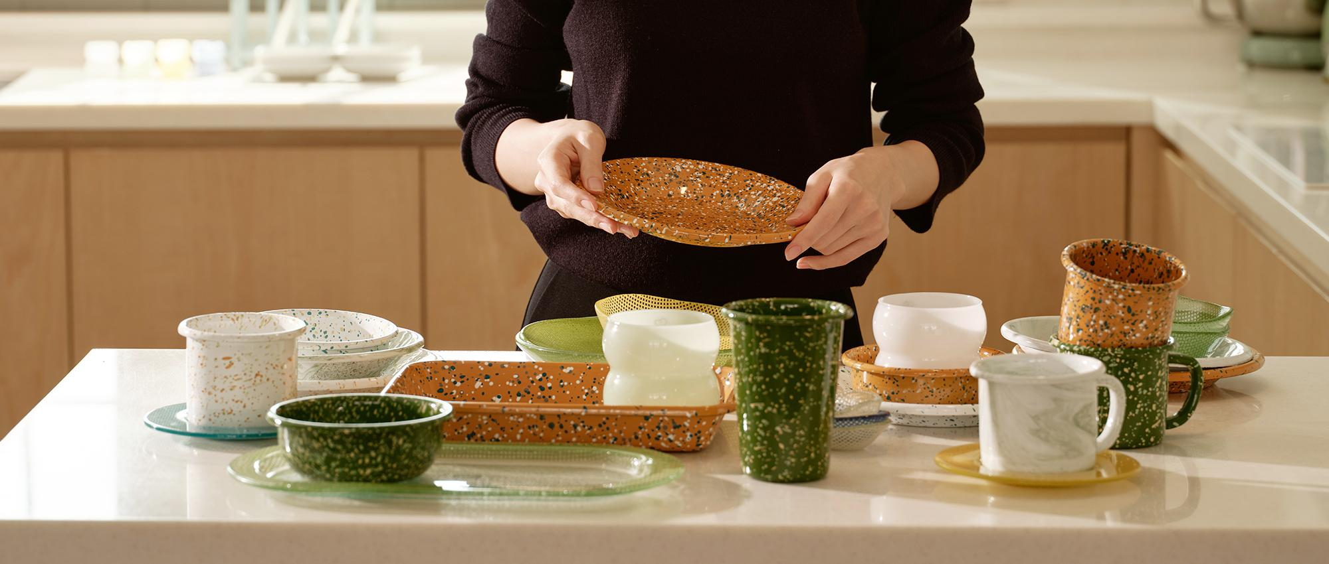

제품 소개 | - 중국 OEM이 아닌 유럽 튀르키예 장인이 만드는 100% 핸드메이드 제품 - 안료의 흐름대로 담아낸 세상에 하나뿐인 패턴 - 다양한 열원 사용이 가능하여 조리 후 바로 플레이팅 가능 (가능) 가스레인지, 하이라이트, 인덕션, 식기세척기, 오븐, 에어프라이어 (불가능) 전자레인지 - 19가지 다양한 쉐입으로 범용성↑ 개개인의 생활 패턴에 맞춘 제품 선택 가능 - 12가지 색상으로 수집하는 재미多 - 디자인 된 전용 패키지에 제품 1개씩 개별 포장하여 배송 됩니다.(선물용으로 추천!) - 평점이 높고, 오프라인 반응이 좋은 실물 우수한 제품 - 도트 패턴이 크지 않아서 음식을 더 돋보이게 해줍니다.(손이 자주 간다는 후기多) - 강철에 에나멜 코팅을 입혀 그릇이 깨지지 않아요 - 기존에 디자인이 들어가지 않은 카테고리 제품들이 있어 신선함을 줄 수 있어요.(트레이, 쿠킹볼 등등) - 이염이 적어 쉽게 세척이 가능한 에나멜 코팅

공동구매 견적서
제품명 | 머그컵S | 머그컵L | 텀블러S | 텀블러L
이미지 | 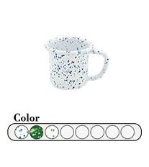 | 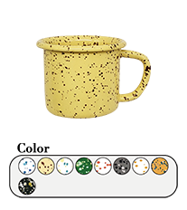 | 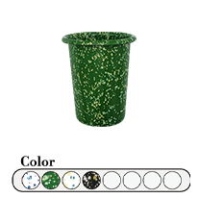 | 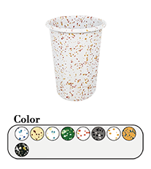
소비자가 | 21,200 | 22,400 | 21,200 | 24,800
상시판매가 | 18,000 | 19,000 | 18,000 | 21,000
공동구매가 | 14,400 | 15,200 | 14,400 | 16,800
할인율 | 20% | 20% | 20% | 20%
셀러 수수료 | 20% | 20% | 20% | 20%
제품명 | 요거트볼 | 씨리얼볼 | 샐러드볼 | 쿠킹볼
이미지 | 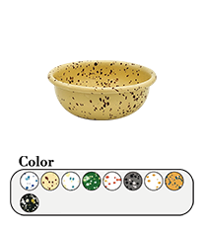 | 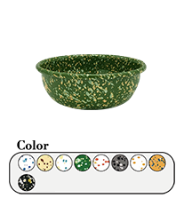 | 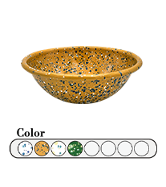 | 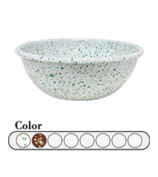
소비자가 | 21,200 | 24,800 | 33,000 | 42,400
상시판매가 | 18,000 | 21,000 | 28,000 | 36,000
공동구매가 | 14,400 | 16,800 | 22,400 | 28,800
할인율 | 20% | 20% | 20% | 20%
셀러 수수료 | 20% | 20% | 20% | 20%
제품명 | 사각 트레이 S | 사각 트레이 M | 사각 트레이 L | 오벌 플레이트
이미지 | 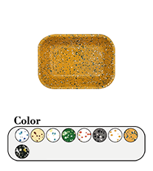 | 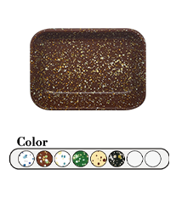 | 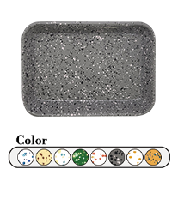 | 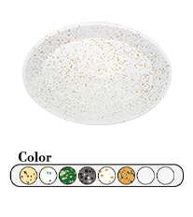
소비자가 | 33,000 | 40,000 | 44,800 | 49,500
상시판매가 | 28,000 | 34,000 | 38,000 | 42,000
공동구매가 | 22,400 | 27,200 | 30,400 | 33,600
할인율 | 20% | 20% | 20% | 20%
셀러 수수료 | 20% | 20% | 20% | 20%
제품명 | 소스볼 | 미니 플레이트 12 | 플레이트 21 | 플레이트 25
이미지 | 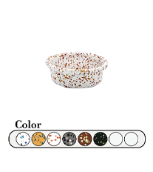 | 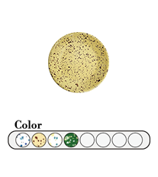 | 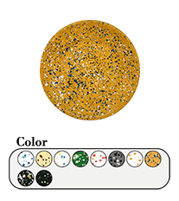 | 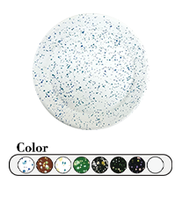
소비자가 | 18,900 | 16,500 | 22,400 | 33,000
상시판매가 | 16,000 | 14,000 | 19,000 | 28,000
공동구매가 | 12,800 | 11,200 | 15,200 | 22,400
할인율 | 20% | 20% | 20% | 20%
셀러 수수료 | 20% | 20% | 20% | 20%
제품명 | 캐서롤 S | 캐서롤 L | 커트러리홀더
이미지 | 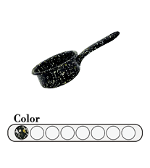 | 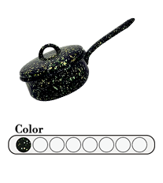 | 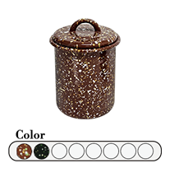
소비자가 | 33,000 | 56,500 | 42,400
상시판매가 | 28,000 | 48,000 | 36,000
공동구매가 | 22,400 | 38,400 | 28,800
할인율 | 20% | 20% | 20%
셀러 수수료 | 20% | 20% | 20%
샘플
촬영용 대여 가능하며, 촬영 완료 후 회수 진행됩니다. 공동구매 미진행 시 샘플 비용은 공구가 기준으로 청구됩니다.
[배송] 배송 방법 CJ대한통운, 택배 발송, 합배송 가능 배송 지역 전국 지역 배송 비용 (기본) 3500원 / 5만원 이상 무료배송 (제주) 3,500원 추가 (도서산간) 5,000원 추가 배송 기간 3시 이전 주문 건까지 당일 발송, 2일 ~ 7일 소요 (상품 종류에 따라 배송 기간이 상이할 수 있습니다.)
[교환/반품] 비용 (반품) 3,500원, (교환) 7,000원 교환 및 반품 주소 [10205] 경기도 고양시 일산서구 탄중로 120 하울스홈 교환 및 반품이 가능한 경우 - 상품을 공급 받으신 날로부터 7일이내 단, 가전제품의 경우 포장을 개봉하였거나 포장이 훼손되어 상품가치가 상실된 경우에는 교환/반품이 불가능합니다. - 공급받으신 상품 및 용역의 내용이 표시, 광고 내용과 다르거나 다르게 이행된 경우에는 공급받은 날로부터 3월이내, 그사실을 알게 된 날로부터 30일이내 교환 및 반품이 불가능한 경우 - 고객님의 책임 있는 사유로 상품등이 멸실 또는 훼손된 경우. 단, 상품의 내용을 확인하기 위하여 포장 등을 훼손한 경우는 제외 - 포장을 개봉하였거나 포장이 훼손되어 상품가치가 상실된 경우 (예 : 가전제품, 식품, 음반 등, 단 액정화면이 부착된 노트북, LCD모니터, 디지털 카메라 등의 불량화소에 따른 반품/교환은 제조사 기준에 따릅니다.) - 고객님의 사용 또는 일부 소비에 의하여 상품의 가치가 현저히 감소한 경우 단, 화장품등의 경우 시용제품을 제공한 경우에 한합니다. - 시간의 경과에 의하여 재판매가 곤란할 정도로 상품등의 가치가 현저히 감소한 경우 - 복제가 가능한 상품등의 포장을 훼손한 경우 (자세한 내용은 고객만족센터 1:1 E-MAIL상담을 이용해 주시기 바랍니다.) ※ 고객님의 마음이 바뀌어 교환, 반품을 하실 경우 상품반송 비용은 고객님께서 부담하셔야 합니다. (색상 교환, 사이즈 교환 등 포함)

